6-1-1_人口密度
■市町別人口密度（令和２年）

【表１】市町別人口密度（総面積・令和２年） |  |  |  | 【表２】市町別人口密度（可住地面積・令和2年） |  |  |  | （参考）
 | 人口 | 総面積 | 人口密度 |  | 人口 | 可住地面積 | 人口密度 |  | 湖沼面積 | 林野面積
 | （人） | （km2） | （人/km2） |  | （人） | （km2） | （人/km2） |  | （km2） | （km2）
滋賀県 | 1413610 | 4017.38 | 351.87 | 滋賀県 | 1413610 | 1299.57 | 1087.75 | 滋賀県 | 673.17 | 2044.64
大津市 | 345070 | 464.51 | 742.87 | 大津市 | 345070 | 123.73 | 2788.90 | 大津市 | 89.92 | 250.86
彦根市 | 113647 | 196.87 | 577.27 | 彦根市 | 113647 | 72.92 | 1558.52 | 彦根市 | 98.59 | 25.36
長浜市 | 113636 | 681.02 | 166.86 | 長浜市 | 113636 | 164.28 | 691.72 | 長浜市 | 143.18 | 373.56
近江八幡市 | 81122 | 177.45 | 457.15 | 近江八幡市 | 81122 | 80.01 | 1013.90 | 近江八幡市 | 78.18 | 19.26
草津市 | 143913 | 67.82 | 2121.98 | 草津市 | 143913 | 46.31 | 3107.60 | 草津市 | 19.17 | 2.34
守山市 | 83236 | 55.74 | 1493.29 | 守山市 | 83236 | 45.29 | 1837.84 | 守山市 | 10.16 | 0.29
栗東市 | 68820 | 52.69 | 1306.13 | 栗東市 | 68820 | 29.58 | 2326.57 | 栗東市 | 0.00 | 23.11
甲賀市 | 88358 | 481.62 | 183.46 | 甲賀市 | 88358 | 156.14 | 565.89 | 甲賀市 | 0.00 | 325.48
野洲市 | 50513 | 80.14 | 630.31 | 野洲市 | 50513 | 48.23 | 1047.34 | 野洲市 | 19.58 | 12.33
湖南市 | 54460 | 70.40 | 773.58 | 湖南市 | 54460 | 33.08 | 1646.31 | 湖南市 | 0.00 | 37.32
高島市 | 46377 | 693.05 | 66.92 | 高島市 | 46377 | 117.76 | 393.83 | 高島市 | 181.93 | 393.36
東近江市 | 112819 | 388.37 | 290.49 | 東近江市 | 112819 | 163.32 | 690.78 | 東近江市 | 5.15 | 219.90
米原市 | 37225 | 250.39 | 148.67 | 米原市 | 37225 | 65.48 | 568.49 | 米原市 | 27.32 | 157.59
日野町 | 20964 | 117.60 | 178.27 | 日野町 | 20964 | 56.20 | 373.02 | 日野町 | 0.00 | 61.40
竜王町 | 11789 | 44.55 | 264.62 | 竜王町 | 11789 | 29.15 | 404.43 | 竜王町 | 0.00 | 15.40
愛荘町 | 20893 | 37.97 | 550.25 | 愛荘町 | 20893 | 28.73 | 727.22 | 愛荘町 | 0.00 | 9.24
豊郷町 | 7132 | 7.80 | 914.36 | 豊郷町 | 7132 | 7.80 | 914.36 | 豊郷町 | 0.00 | 0.00
甲良町 | 6362 | 13.63 | 466.76 | 甲良町 | 6362 | 11.89 | 535.07 | 甲良町 | 0.00 | 1.74
多賀町 | 7274 | 135.77 | 53.58 | 多賀町 | 7274 | 19.67 | 369.80 | 多賀町 | 0.00 | 116.10
資料：「国勢調査」総務省統計局 |  |  |  | 資料：「国勢調査」総務省統計局 |  |  |  | 資料：「全国都道府県市区町村別面積調」国土地理院
「全国都道府県市区町村別面積調」国土地理院 |  |  |  |  |  |  |  | 「2020年農林業センサス」農林水産省

【図１】市町別人口密度（総面積・令和２年）
【図２】市町別人口密度（可住地面積・令和２年）

総面積でみたときの人口密度が高いのは、草津市（2121.98人/km2）、守山市（1493.29人/km2）、栗東市（1306.13人/km2）の順です。
人口密度が低いのは、多賀町（53.58人/km2）、高島市（66.92人/km2）、米原市（148.67人/km2）の順です。
可住地面積でみたときの人口密度が高いのは、草津市（3107.60人/km2）、大津市（2788.90人/km2）、栗東市（2326.57人/km2）の順です。
人口密度が低いのは、多賀町（369.80人/km2）、日野町（373.02人/km2）、高島市（393.83人/km2）の順です。

※1 米原市の境界の一部が未定になっているため、米原市と県の総面積は参考値です。
※2 可住地面積は総面積から湖沼面積と林野面積を引いたものです。
湖沼面積は琵琶湖、西の湖、余呉湖の面積の合計です。

6-2-3_男女別人口
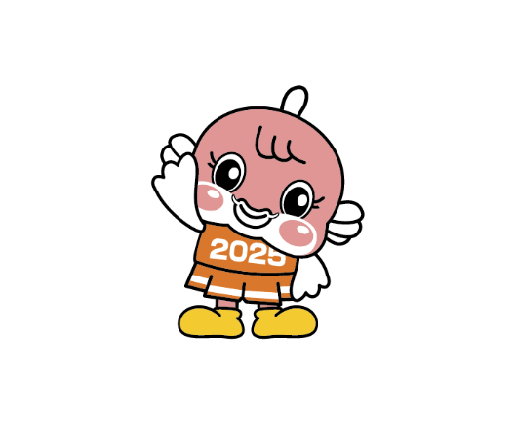
【図１】市町別男女別人口
■市町別男女別人口と年齢３階級別割合（令和７年10月１日現在）
 |  |  | 総数（人） | 男(％) |  |  | 女(％) |  |  | 総数(％)
 | 男（人） | 女（人） |  | 0～14歳 | 15～64歳 | 65歳以上 | 0～14歳 | 15～64歳 | 65歳以上 | 0～14歳 | 15～64歳 | 65歳以上
大津市 | 165578 | 178817 | 344395 | 13.4 | 60.6 | 25.9 | 11.8 | 57.7 | 30.4 | 12.6 | 59.1 | 28.3
彦根市 | 55692 | 55967 | 111659 | 12.3 | 64.0 | 23.7 | 11.4 | 59.1 | 29.5 | 11.8 | 61.5 | 26.6
長浜市 | 52529 | 55464 | 107993 | 12.7 | 59.5 | 27.8 | 11.4 | 54.7 | 33.9 | 12.0 | 57.0 | 31.0
近江八幡市 | 39450 | 41253 | 80703 | 13.7 | 60.7 | 25.6 | 12.6 | 56.5 | 30.9 | 13.2 | 58.6 | 28.3
草津市 | 75119 | 74138 | 149257 | 14.0 | 66.3 | 19.6 | 13.6 | 61.5 | 25.0 | 13.8 | 63.9 | 22.3
守山市 | 41684 | 43517 | 85201 | 15.9 | 63.4 | 20.7 | 14.7 | 60.6 | 24.7 | 15.3 | 62.0 | 22.7
栗東市 | 34074 | 34832 | 68906 | 15.3 | 66.6 | 18.0 | 14.1 | 64.0 | 21.9 | 14.7 | 65.3 | 20.0
甲賀市 | 42645 | 42618 | 85263 | 12.1 | 60.5 | 27.4 | 11.3 | 54.9 | 33.8 | 11.7 | 57.7 | 30.6
野洲市 | 25029 | 25077 | 50106 | 13.8 | 62.3 | 23.9 | 12.2 | 57.9 | 29.9 | 13.0 | 60.1 | 26.9
湖南市 | 27631 | 25716 | 53347 | 12.2 | 63.8 | 24.0 | 12.1 | 57.6 | 30.3 | 12.1 | 60.8 | 27.1
高島市 | 21175 | 22078 | 43253 | 10.6 | 53.8 | 35.6 | 9.3 | 49.2 | 41.5 | 9.9 | 51.4 | 38.6
東近江市 | 55053 | 55011 | 110064 | 12.7 | 61.6 | 25.7 | 12.2 | 56.5 | 31.4 | 12.4 | 59.0 | 28.5
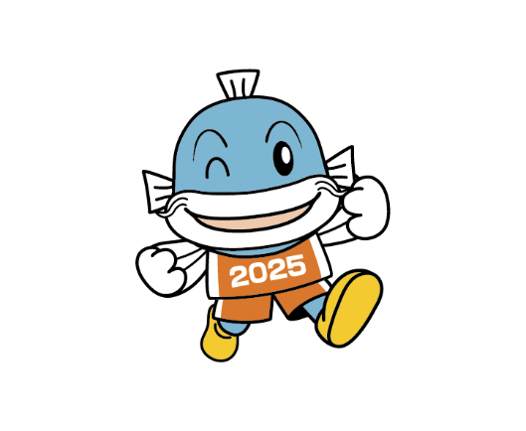
米原市 | 17141 | 18105 | 35246 | 12.7 | 58.0 | 29.2 | 11.6 | 54.3 | 34.1 | 12.1 | 56.1 | 31.7
日野町 | 10249 | 9893 | 20142 | 11.7 | 58.9 | 29.4 | 11.2 | 52.7 | 36.1 | 11.5 | 55.8 | 32.7
竜王町 | 5758 | 5233 | 10991 | 11.2 | 61.3 | 27.6 | 11.0 | 52.8 | 36.2 | 11.1 | 57.2 | 31.7
愛荘町 | 10078 | 10260 | 20338 | 15.1 | 62.4 | 22.5 | 14.3 | 58.1 | 27.6 | 14.7 | 60.2 | 25.1
豊郷町 | 3302 | 3532 | 6834 | 13.3 | 59.9 | 26.9 | 12.2 | 54.9 | 32.9 | 12.7 | 57.3 | 30.0
甲良町 | 2831 | 3049 | 5880 | 11.2 | 56.3 | 32.5 | 8.3 | 52.2 | 39.5 | 9.7 | 54.1 | 36.1
多賀町 | 3364 | 3590 | 6954 | 15.1 | 52.0 | 32.9 | 13.1 | 48.6 | 38.3 | 14.1 | 50.2 | 35.7
滋賀県 | 688382 | 708150 | 1396532 | 13.3 | 61.8 | 24.9 | 12.2 | 57.6 | 30.2 | 12.7 | 59.7 | 27.6
資料：「県推計人口」県統計課 |  |  | ※年齢３階級別割合は小数第２位を四捨五入しているので合計が100％にならない場合があります。
【図２】市町別年齢３階級別割合(男)
【図３】市町別年齢３階級別割合(女)

